对账
订单号 | 入住日期 | 离店日期 | 应收 |  |  |  | ,
999224141434555 | 2023-06-30 | 2023-07-03 | 486 | 486.00 | 3371173 | 0 | ,3371173 | 直采
999224704967277 | 2023-07-01 | 2023-07-03 | 170 | 170.00 | 3486427 | 0 | ,3486427 | 直采
999224911916124 | 2023-06-29 | 2023-07-03 | 189.11 | 189.11 | 3539420 | 0 | ,3539420 | 直采
999224960641327 | 2023-07-02 | 2023-07-03 | 75.88 | 75.88 | 3551973 | 0 | ,3551973 | 直采
999224992173764 | 2023-07-02 | 2023-07-03 | 74.28 | 74.28 | 3559587 | 0 | ,3559587 | 直采
999225002525543 | 2023-06-28 | 2023-07-03 | 747.83 | 747.83 | 3561858 | 0 | ,3561858 | 直采
999225003546218 | 2023-07-01 | 2023-07-03 | 583.68 | 583.68 | 3562112 | 0 | ,3562112 | 直采
999225003960413 | 2023-07-02 | 2023-07-03 | 74.48 | 74.48 | 3562300 | 0 | ,3562300 | 直采
999225015326872 | 2023-06-30 | 2023-07-03 | 162.78 | 162.78 | 3565239 | 0 | ,3565239 | 直采
999225018655090 | 2023-07-02 | 2023-07-03 | 45.87 | 45.87 | 3565822 | 0 | ,3565822 | 直采

 |  |  | 2609.91
 |  |  | USD 2609.91
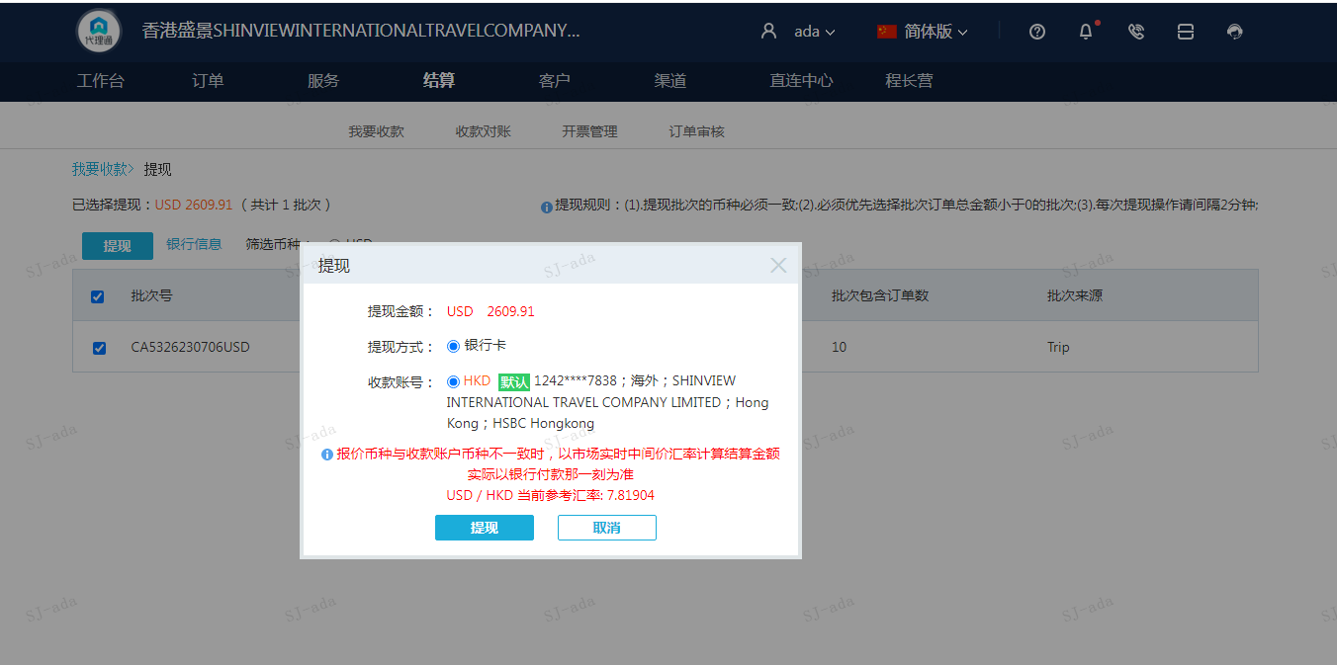
A230706091209911 | 2609.91 | 20406.99
USD / HKD 当前参考汇率: 7.81904
总计：2609.91 USD/ 20406.99 HKD

